Forside
VBA Trin 2
 | 2022-10-27

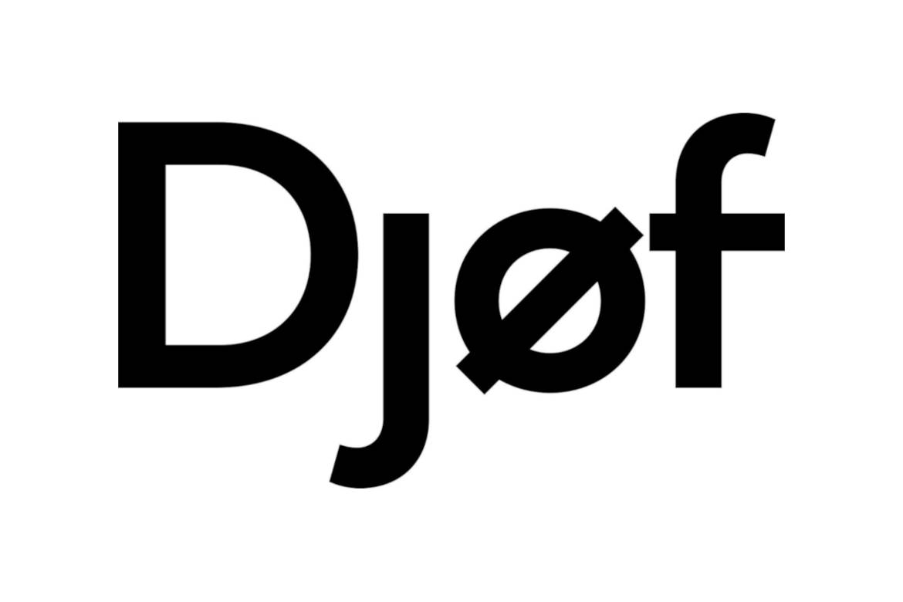
Jacob Emil Sachmann Hansen |  | Inden vi går i gang
Cand Merc AEF - 1. Semester |  | Brug tiden på at tilføje fanen "Udvikler"
jacobsachman@gmail.com |  | Se vejledning på næste fane.

Jonas Møller |  | Hvis du er MAC-bruger
HA(mat) - 5. semester |  | Følg bl.a. vejledningen på arket "MAC - Fejlfinding".
jonasmoller@hotmail.dk |  | (Dette gælder kun Mac som har Excel version 2014 eller yngre)

Emil Vergara |  | Følg os på LinkedIn:
HA(mat) - 5. semester |  | Emil
emilvergara@live.dk |  | Jacob
 |  | Jonas

Udvikler
Vejledning: Tilføj fanen "Udvikler"

Windows - Excel 2010 & 2013 | MAC (Bemærk, kun Excel 2011 & 2015) | MAC (Bemærk, kun Excel 2016)
Scroll ned for 2007.

1. Klik på "Filer". | 1. Klik på "Excel" og "Indstillinger". | 1. Klik på "Excel" og "Indstillinger".
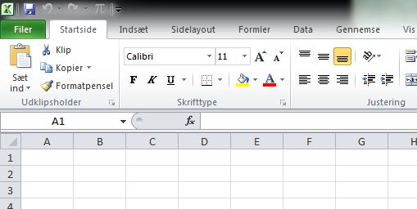
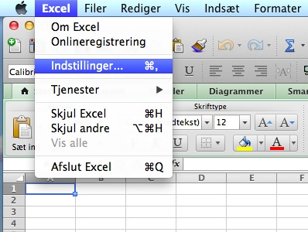

2. Klik på "Indstillinger".

 | 2. Klik på "Bånd". | 2. Klik på "Vis".
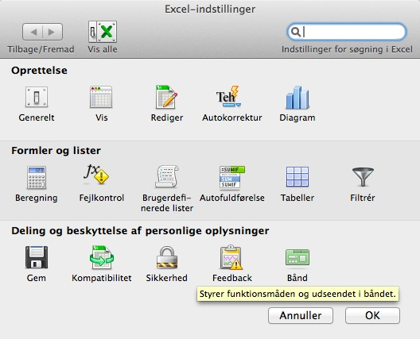
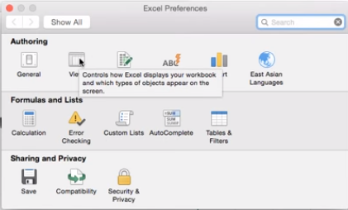

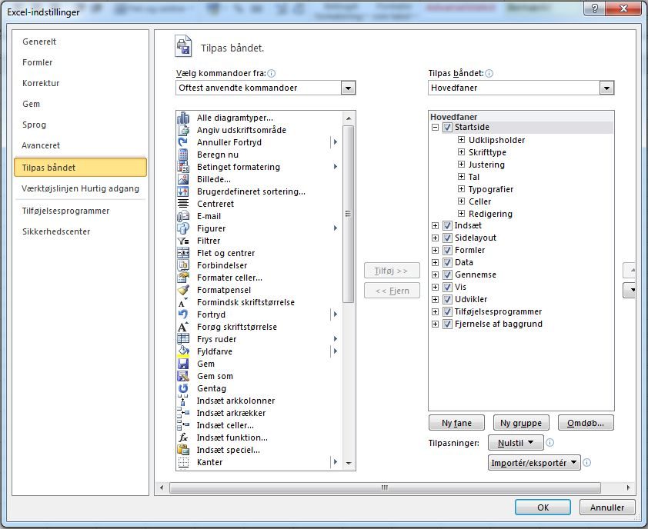
3. Sæt flueben ud for "Udvikler".
 | 3. Sæt flueben ud for "Udvikler". | 3. Sæt flueben ud for "Udvikler".
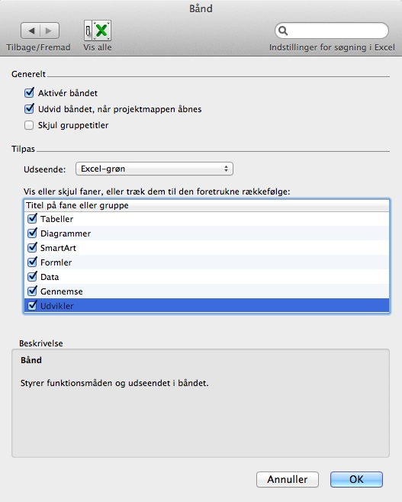
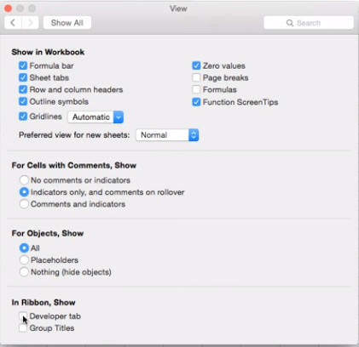

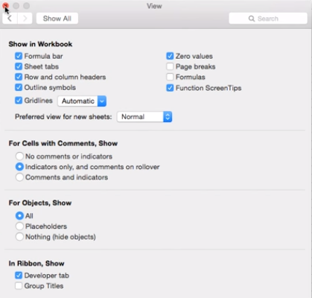

Windows - Excel 2007

1. Klik på Office-knappen

2. Klik på "Indstillinger" eller "Excel Options".
3. Klik på "Populære" / "Popular"
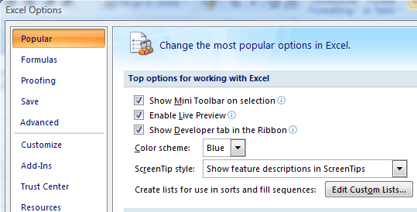

4. Klik på "Vis Udvikler Fanen i båndet"/"Show Developer Tab in the ribbon"

MAC - Fejlfinding
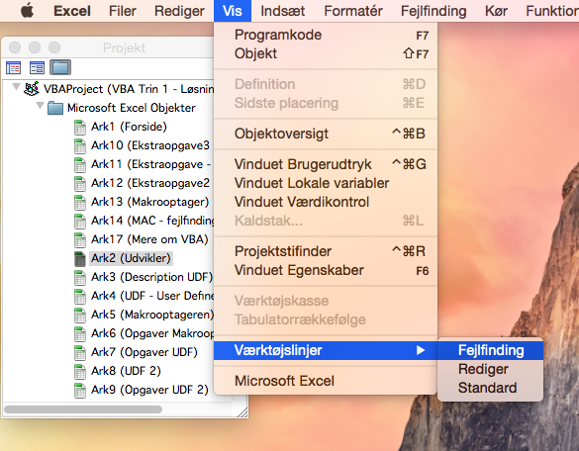
Vejledning til at få "Fejlfinding" frem

1. Du skal først have "Udvikler"/"Developer"-fanen frem.

2. Klik derefter på Editor

3. Når du står inde i det vindue, der kommer frem, tryk "Vis", "Værktøjslinjer" og "Fejlfinding".

Kursusplan
Kursusplan: VBA Trin 2

Samspil med Excel-ark: - Referencer
- Messagebox
- Inputbox

For Next - loop Loops til cellereferencer

- Loops -
Gentagelse af kode.

For Each - loop Områdebehandling i UDF'er.

Do While/Until-loop
Ukendt antal gentagelse af kode.

Opgaver Samspil med Excel
 |  |  |  |  | 1
Samspil med Excel: Opgaver |  |  |  |  | 2
 |  |  |  |  | 3
1) Lav en Sub, "Profit", der udregner spotraten i nedenstående skema. |  |  |  |  | 4
Brug formlen til højre! |  |  |  |  | 5

 | Antal solgte pizzaer "n" |  | 597 | <-- G9


 | Pris pr. pizza "p" |  | 79 | <-- G11

 | Husleje pr. måned "h" |  | 7500 | <-- G13

 | Omkostning pr. pizza "o" |  | 49 | <-- G15

 | Udregn samlet profit "r" |  | DKK 10,410.00 | <-- G19

Bruger du værdierne n=597, p=79, h=7500 og o=49, er svaret r=10.410,-

2) Lav en sub, der indsætter den rigtige statistik i cellerne nedenfor. Kald Subben "Opslag".
Tildel din sub en knap

Hint: En nem måde er at bruge VLookUp i din Sub vha. flg. kode:
"Application.WorksheetFunction.VLookUp()"
Navn | Albert | Person | Vægt | Højde
Vægt | 78 kg | Albert | 78 kg | 1.87 m
Højde | 1.87 m | Brith | 93 kg | 1.96 m
BMI |  | Carlson | 86 kg | 1.83 m
 |  | Dodgeworth | 57 kg | 1.91 m
 |  | Elsevier | 83 kg | 1.82 m
 |  | Fred | 59 kg | 1.71 m
 |  | George | 104 kg | 1.8 m

Opgaver For-Loop 2
 |  |  |  |  |  |  |  |  |  |  | Nr. | Indkomst | Køn | Partnerstatus
 | For-Loop (2 Dimensioner): Opgaver |  |  |  |  |  |  |  |  |  | 1001 | 153849 | M | Ugift | Opgave
 |  |  |  |  |  |  |  |  |  |  | 1002 | 293816 | K | Gift
1) | Udfyld denne BMI-tabel ved at loope i 2 dimensioner. Makroen kan du kalde "BMIudfyld". |  |  |  |  |  |  |  |  |  | 1003 | NA | K | Gift | 2) I datasættet til venstre er der en del manglende observationer.
 |  |  |  |  |  |  |  |  |  |  | 1004 | 311001 | M | Ugift | Skriv en Sub, der looper igennem datasættet
 |  |  | Højde |  |  |  |  |  |  |  | 1005 | 399553 | K | Ugift | og skriver "NA" i alle tomme celler.
Hint: Benyt et nested loop. Dvs. et loop i et loop. Et for rækker og et for kolonner
 |  |  | 1.55 | 1.60 | 1.65 | 1.70 | 1.75 | 1.80 | 1.85 |  | 1006 | 288477 | M | NA
 | Vægt | 55 | 22.9 | 21.5 | 20.2 | 19.0 | 18.0 | 17.0 | 16.1 |  | 1007 | 260725 | K | Gift
 |  | 60 | 25.0 | 23.4 | 22.0 | 20.8 | 19.6 | 18.5 | 17.5 |  | 1008 | 412904 | K | Ugift
 |  | 65 | 27.1 | 25.4 | 23.9 | 22.5 | 21.2 | 20.1 | 19.0 |  | 1009 | 345227 | M | Ugift
 |  | 70 | 29.1 | 27.3 | 25.7 | 24.2 | 22.9 | 21.6 | 20.5 |  | 1010 | NA | K | Gift
 |  | 75 | 31.2 | 29.3 | 27.5 | 26.0 | 24.5 | 23.1 | 21.9 |  | 1011 | 200605 | M | Ugift
 |  | 80 | 33.3 | 31.2 | 29.4 | 27.7 | 26.1 | 24.7 | 23.4 |  | 1012 | 293628 | M | Ugift
 |  | 85 | 35.4 | 33.2 | 31.2 | 29.4 | 27.8 | 26.2 | 24.8 |  | 1013 | 437866 | M | Ugift
 |  | 90 | 37.5 | 35.2 | 33.1 | 31.1 | 29.4 | 27.8 | 26.3 |  | 1014 | NA | K | Gift
 |  | 95 | 39.5 | 37.1 | 34.9 | 32.9 | 31.0 | 29.3 | 27.8 | Korrekt | 1015 | 429338 | K | Gift
 |  |  |  |  |  |  |  |  |  |  | 1016 | 371044 | M | Ugift
 |  |  |  |  |  |  |  |  |  |  | 1017 | 195029 | M | Ugift
 |  |  |  |  |  |  |  |  |  |  | 1018 | 264904 | M | NA
 |  |  |  |  |  |  |  |  |  |  | 1019 | 58922 | K | Ugift
 |  |  |  |  |  |  |  |  |  |  | 1020 | 340785 | M | Ugift
 |  |  |  |  |  |  |  |  |  |  | 1021 | NA | K | Gift
 |  |  |  |  |  |  |  |  |  |  | 1022 | 123469 | K | Ugift
 |  |  |  |  |  |  |  |  |  |  | 1023 | 120875 | M | Ugift
 |  |  |  |  |  |  |  |  |  |  | 1024 | 125128 | K | Ugift
 |  |  |  |  |  |  |  |  |  |  | 1025 | 246460 | M | Ugift
 |  |  |  |  |  |  |  |  |  |  | 1026 | 135111 | K | Gift
 |  |  |  |  |  |  |  |  |  |  | 1027 | 424998 | K | Gift
 |  |  |  |  |  |  |  |  |  |  | 1028 | 397552 | K | Gift
 |  |  |  |  |  |  |  |  |  |  | 1029 | 248932 | M | Ugift
 |  |  |  |  |  |  |  |  |  |  | 1030 | 255600 | M | Ugift
 |  |  |  |  |  |  |  |  |  |  | 1031 | 348529 | M | Ugift
 |  |  |  |  |  |  |  |  |  |  | 1032 | 411780 | K | Ugift
 |  |  |  |  |  |  |  |  |  |  | 1033 | 384080 | K | Gift
 |  |  |  |  |  |  |  |  |  |  | 1034 | 379716 | K | Ugift
 |  |  |  |  |  |  |  |  |  |  | 1035 | 411282 | M | Ugift
 |  |  |  |  |  |  |  |  |  |  | 1036 | 373810 | M | NA
 |  |  |  |  |  |  |  |  |  |  | 1037 | 333931 | K | Ugift
 |  |  |  |  |  |  |  |  |  |  | 1038 | 347788 | M | Ugift
 |  |  |  |  |  |  |  |  |  |  | 1039 | 106282 | M | Ugift
 |  |  |  |  |  |  |  |  |  |  | 1040 | NA | K | Gift
 |  |  |  |  |  |  |  |  |  |  | 1041 | 153779 | M | Ugift
 |  |  |  |  |  |  |  |  |  |  | 1042 | 434533 | M | Ugift
 |  |  |  |  |  |  |  |  |  |  | 1043 | 269564 | M | NA
 |  |  |  |  |  |  |  |  |  |  | 1044 | 182403 | M | Ugift
 |  |  |  |  |  |  |  |  |  |  | 1045 | 178313 | M | Ugift
 |  |  |  |  |  |  |  |  |  |  | 1046 | 118500 | M | Ugift
 |  |  |  |  |  |  |  |  |  |  | 1047 | 303174 | M | Ugift
 |  |  |  |  |  |  |  |  |  |  | 1048 | 438683 | K | Gift
 |  |  |  |  |  |  |  |  |  |  | 1049 | 254484 | M | Ugift
 |  |  |  |  |  |  |  |  |  |  | 1050 | 195297 | M | Ugift
 |  |  |  |  |  |  |  |  |  |  | 1051 | 77047 | K | Ugift
 |  |  |  |  |  |  |  |  |  |  | 1052 | 400721 | M | Ugift
 |  |  |  |  |  |  |  |  |  |  | 1053 | 168687 | M | Ugift
 |  |  |  |  |  |  |  |  |  |  | 1054 | 101945 | M | Ugift
 |  |  |  |  |  |  |  |  |  |  | 1055 | 101821 | K | Ugift
 |  |  |  |  |  |  |  |  |  |  | 1056 | 274255 | K | Gift
 |  |  |  |  |  |  |  |  |  |  | 1057 | 104901 | M | Ugift
 |  |  |  |  |  |  |  |  |  |  | 1058 | 240374 | K | Gift
 |  |  |  |  |  |  |  |  |  |  | 1059 | NA | K | Gift
 |  |  |  |  |  |  |  |  |  |  | 1060 | 153579 | K | Gift
 |  |  |  |  |  |  |  |  |  |  | 1061 | 157611 | K | Ugift
 |  |  |  |  |  |  |  |  |  |  | 1062 | NA | K | Gift
 |  |  |  |  |  |  |  |  |  |  | 1063 | 326486 | M | Ugift
 |  |  |  |  |  |  |  |  |  |  | 1064 | 273941 | K | Ugift
 |  |  |  |  |  |  |  |  |  |  | 1065 | 110651 | M | NA
 |  |  |  |  |  |  |  |  |  |  | 1066 | 132990 | M | NA
 |  |  |  |  |  |  |  |  |  |  | 1067 | 419092 | M | NA
 |  |  |  |  |  |  |  |  |  |  | 1068 | 87431 | M | NA
 |  |  |  |  |  |  |  |  |  |  | 1069 | 232400 | M | Ugift
 |  |  |  |  |  |  |  |  |  |  | 1070 | 291465 | K | Ugift
 |  |  |  |  |  |  |  |  |  |  | 1071 | 441828 | K | Ugift
 |  |  |  |  |  |  |  |  |  |  | 1072 | 391291 | K | Gift
 |  |  |  |  |  |  |  |  |  |  | 1073 | 413069 | M | Ugift
 |  |  |  |  |  |  |  |  |  |  | 1074 | 407466 | K | Ugift
 |  |  |  |  |  |  |  |  |  |  | 1075 | NA | K | Gift
 |  |  |  |  |  |  |  |  |  |  | 1076 | 274937 | M | Ugift
 |  |  |  |  |  |  |  |  |  |  | 1077 | NA | K | Gift
 |  |  |  |  |  |  |  |  |  |  | 1078 | NA | K | Gift
 |  |  |  |  |  |  |  |  |  |  | 1079 | NA | K | Gift
 |  |  |  |  |  |  |  |  |  |  | 1080 | 387601 | M | Ugift
 |  |  |  |  |  |  |  |  |  |  | 1081 | 218909 | M | Ugift
 |  |  |  |  |  |  |  |  |  |  | 1082 | 252095 | K | Gift
 |  |  |  |  |  |  |  |  |  |  | 1083 | 116658 | M | NA
 |  |  |  |  |  |  |  |  |  |  | 1084 | 216222 | M | Ugift
 |  |  |  |  |  |  |  |  |  |  | 1085 | 215446 | M | Ugift
 |  |  |  |  |  |  |  |  |  |  | 1086 | 215477 | M | Ugift
 |  |  |  |  |  |  |  |  |  |  | 1087 | 183478 | K | Gift
 |  |  |  |  |  |  |  |  |  |  | 1088 | 454053 | K | Ugift
 |  |  |  |  |  |  |  |  |  |  | 1089 | NA | K | Gift
 |  |  |  |  |  |  |  |  |  |  | 1090 | 451045 | M | Ugift
 |  |  |  |  |  |  |  |  |  |  | 1091 | 214437 | M | Ugift
 |  |  |  |  |  |  |  |  |  |  | 1092 | 441617 | M | Ugift
 |  |  |  |  |  |  |  |  |  |  | 1093 | 313153 | M | Ugift
 |  |  |  |  |  |  |  |  |  |  | 1094 | 452489 | K | Ugift
 |  |  |  |  |  |  |  |  |  |  | 1095 | 425901 | K | Ugift
 |  |  |  |  |  |  |  |  |  |  | 1096 | 420064 | M | NA
 |  |  |  |  |  |  |  |  |  |  | 1097 | NA | K | Gift
 |  |  |  |  |  |  |  |  |  |  | 1098 | 197480 | M | NA
 |  |  |  |  |  |  |  |  |  |  | 1099 | 303079 | M | NA
 |  |  |  |  |  |  |  |  |  |  | 1100 | 273572 | K | Gift
 |  |  |  |  |  |  |  |  |  |  | 1101 | 198621 | M | Ugift
 |  |  |  |  |  |  |  |  |  |  | 1102 | 425716 | K | Ugift
 |  |  |  |  |  |  |  |  |  |  | 1103 | 205005 | M | NA
 |  |  |  |  |  |  |  |  |  |  | 1104 | 201258 | M | NA
 |  |  |  |  |  |  |  |  |  |  | 1105 | 69328 | M | Ugift
 |  |  |  |  |  |  |  |  |  |  | 1106 | NA | K | Gift
 |  |  |  |  |  |  |  |  |  |  | 1107 | 72345 | M | Ugift
 |  |  |  |  |  |  |  |  |  |  | 1108 | NA | K | Gift
 |  |  |  |  |  |  |  |  |  |  | 1109 | 137205 | M | Ugift
 |  |  |  |  |  |  |  |  |  |  | 1110 | 229844 | M | Ugift
 |  |  |  |  |  |  |  |  |  |  | 1111 | 439769 | M | Ugift
 |  |  |  |  |  |  |  |  |  |  | 1112 | 317333 | M | Ugift
 |  |  |  |  |  |  |  |  |  |  | 1113 | 197153 | K | Ugift
 |  |  |  |  |  |  |  |  |  |  | 1114 | NA | K | Gift
 |  |  |  |  |  |  |  |  |  |  | 1115 | 260094 | K | Gift
 |  |  |  |  |  |  |  |  |  |  | 1116 | 168366 | M | Ugift
 |  |  |  |  |  |  |  |  |  |  | 1117 | 298552 | M | NA
 |  |  |  |  |  |  |  |  |  |  | 1118 | 365640 | M | Ugift
 |  |  |  |  |  |  |  |  |  |  | 1119 | 71503 | M | Ugift
 |  |  |  |  |  |  |  |  |  |  | 1120 | 122555 | K | Gift
 |  |  |  |  |  |  |  |  |  |  | 1121 | 381017 | K | Ugift
 |  |  |  |  |  |  |  |  |  |  | 1122 | 329201 | M | NA
 |  |  |  |  |  |  |  |  |  |  | 1123 | 97052 | K | Gift
 |  |  |  |  |  |  |  |  |  |  | 1124 | 194867 | M | NA
 |  |  |  |  |  |  |  |  |  |  | 1125 | 449478 | M | Ugift
 |  |  |  |  |  |  |  |  |  |  | 1126 | 258261 | K | Ugift
 |  |  |  |  |  |  |  |  |  |  | 1127 | 61145 | M | Ugift
 |  |  |  |  |  |  |  |  |  |  | 1128 | NA | K | Gift
 |  |  |  |  |  |  |  |  |  |  | 1129 | NA | K | Gift
 |  |  |  |  |  |  |  |  |  |  | 1130 | 289070 | K | Gift
 |  |  |  |  |  |  |  |  |  |  | 1131 | 240588 | M | Ugift
 |  |  |  |  |  |  |  |  |  |  | 1132 | 276187 | K | Ugift
 |  |  |  |  |  |  |  |  |  |  | 1133 | 67064 | M | Ugift
 |  |  |  |  |  |  |  |  |  |  | 1134 | 228906 | K | Ugift
 |  |  |  |  |  |  |  |  |  |  | 1135 | 245927 | M | Ugift
 |  |  |  |  |  |  |  |  |  |  | 1136 | 293005 | K | Gift
 |  |  |  |  |  |  |  |  |  |  | 1137 | NA | K | Gift
 |  |  |  |  |  |  |  |  |  |  | 1138 | NA | K | Gift
 |  |  |  |  |  |  |  |  |  |  | 1139 | 404006 | M | Ugift
 |  |  |  |  |  |  |  |  |  |  | 1140 | NA | K | Gift
 |  |  |  |  |  |  |  |  |  |  | 1141 | 304102 | M | Ugift
 |  |  |  |  |  |  |  |  |  |  | 1142 | 150897 | M | NA
 |  |  |  |  |  |  |  |  |  |  | 1143 | 175767 | M | Ugift
 |  |  |  |  |  |  |  |  |  |  | 1144 | 369406 | M | Ugift
 |  |  |  |  |  |  |  |  |  |  | 1145 | 203478 | K | Gift
 |  |  |  |  |  |  |  |  |  |  | 1146 | NA | K | Gift
 |  |  |  |  |  |  |  |  |  |  | 1147 | 227725 | K | Gift
 |  |  |  |  |  |  |  |  |  |  | 1148 | 447646 | M | Ugift
 |  |  |  |  |  |  |  |  |  |  | 1149 | 297363 | K | Ugift
 |  |  |  |  |  |  |  |  |  |  | 1150 | 418962 | K | Gift
 |  |  |  |  |  |  |  |  |  |  | 1151 | 373069 | M | Ugift
 |  |  |  |  |  |  |  |  |  |  | 1152 | NA | K | Gift
 |  |  |  |  |  |  |  |  |  |  | 1153 | 191221 | K | Gift
 |  |  |  |  |  |  |  |  |  |  | 1154 | NA | K | Gift
 |  |  |  |  |  |  |  |  |  |  | 1155 | NA | K | Gift
 |  |  |  |  |  |  |  |  |  |  | 1156 | 402743 | M | Ugift
 |  |  |  |  |  |  |  |  |  |  | 1157 | 372403 | K | Gift
 |  |  |  |  |  |  |  |  |  |  | 1158 | 454532 | M | Ugift
 |  |  |  |  |  |  |  |  |  |  | 1159 | 331387 | M | Ugift
 |  |  |  |  |  |  |  |  |  |  | 1160 | NA | K | Gift
 |  |  |  |  |  |  |  |  |  |  | 1161 | 246713 | K | Ugift
 |  |  |  |  |  |  |  |  |  |  | 1162 | NA | K | Gift
 |  |  |  |  |  |  |  |  |  |  | 1163 | 122696 | M | NA
 |  |  |  |  |  |  |  |  |  |  | 1164 | 143958 | M | Ugift
 |  |  |  |  |  |  |  |  |  |  | 1165 | 230657 | M | Ugift
 |  |  |  |  |  |  |  |  |  |  | 1166 | 86063 | K | Ugift
 |  |  |  |  |  |  |  |  |  |  | 1167 | 217133 | M | NA
 |  |  |  |  |  |  |  |  |  |  | 1168 | 97883 | M | NA
 |  |  |  |  |  |  |  |  |  |  | 1169 | 374504 | K | Ugift
 |  |  |  |  |  |  |  |  |  |  | 1170 | 73444 | M | Ugift
 |  |  |  |  |  |  |  |  |  |  | 1171 | 113758 | M | Ugift
 |  |  |  |  |  |  |  |  |  |  | 1172 | 392935 | M | NA
 |  |  |  |  |  |  |  |  |  |  | 1173 | 379344 | M | Ugift
 |  |  |  |  |  |  |  |  |  |  | 1174 | 267704 | M | Ugift
 |  |  |  |  |  |  |  |  |  |  | 1175 | 69054 | M | Ugift
 |  |  |  |  |  |  |  |  |  |  | 1176 | NA | K | Gift
 |  |  |  |  |  |  |  |  |  |  | 1177 | 208864 | K | Ugift
 |  |  |  |  |  |  |  |  |  |  | 1178 | 180924 | K | Gift
 |  |  |  |  |  |  |  |  |  |  | 1179 | NA | K | Gift
 |  |  |  |  |  |  |  |  |  |  | 1180 | 219877 | M | Ugift
 |  |  |  |  |  |  |  |  |  |  | 1181 | 240474 | K | Gift
 |  |  |  |  |  |  |  |  |  |  | 1182 | 167613 | K | Gift
 |  |  |  |  |  |  |  |  |  |  | 1183 | NA | K | Gift
 |  |  |  |  |  |  |  |  |  |  | 1184 | 170085 | M | Ugift
 |  |  |  |  |  |  |  |  |  |  | 1185 | 423855 | M | Ugift
 |  |  |  |  |  |  |  |  |  |  | 1186 | 255154 | K | Ugift
 |  |  |  |  |  |  |  |  |  |  | 1187 | 145274 | M | Ugift
 |  |  |  |  |  |  |  |  |  |  | 1188 | NA | K | Gift
 |  |  |  |  |  |  |  |  |  |  | 1189 | 260986 | K | Ugift
 |  |  |  |  |  |  |  |  |  |  | 1190 | NA | K | Gift
 |  |  |  |  |  |  |  |  |  |  | 1191 | 269502 | M | Ugift
 |  |  |  |  |  |  |  |  |  |  | 1192 | NA | K | Gift
 |  |  |  |  |  |  |  |  |  |  | 1193 | 356946 | M | Ugift
 |  |  |  |  |  |  |  |  |  |  | 1194 | 372888 | M | Ugift
 |  |  |  |  |  |  |  |  |  |  | 1195 | 344462 | K | Ugift
 |  |  |  |  |  |  |  |  |  |  | 1196 | 194346 | M | Ugift
 |  |  |  |  |  |  |  |  |  |  | 1197 | 441809 | K | Ugift
 |  |  |  |  |  |  |  |  |  |  | 1198 | 204690 | M | Ugift
 |  |  |  |  |  |  |  |  |  |  | 1199 | 122213 | M | Ugift
 |  |  |  |  |  |  |  |  |  |  | 1200 | 224782 | K | Ugift
 |  |  |  |  |  |  |  |  |  |  | 1201 | 368925 | K | Ugift
 |  |  |  |  |  |  |  |  |  |  | 1202 | 368071 | K | Gift
 |  |  |  |  |  |  |  |  |  |  | 1203 | 262241 | K | Gift
 |  |  |  |  |  |  |  |  |  |  | 1204 | 167302 | M | Ugift
 |  |  |  |  |  |  |  |  |  |  | 1205 | 235065 | K | Ugift
 |  |  |  |  |  |  |  |  |  |  | 1206 | 276585 | K | Gift
 |  |  |  |  |  |  |  |  |  |  | 1207 | NA | K | Gift
 |  |  |  |  |  |  |  |  |  |  | 1208 | 119613 | M | Ugift
 |  |  |  |  |  |  |  |  |  |  | 1209 | NA | K | Gift
 |  |  |  |  |  |  |  |  |  |  | 1210 | NA | K | Gift
 |  |  |  |  |  |  |  |  |  |  | 1211 | 79054 | M | Ugift
 |  |  |  |  |  |  |  |  |  |  | 1212 | NA | K | Gift
 |  |  |  |  |  |  |  |  |  |  | 1213 | NA | K | Gift
 |  |  |  |  |  |  |  |  |  |  | 1214 | 121097 | M | Ugift
 |  |  |  |  |  |  |  |  |  |  | 1215 | NA | K | Gift
 |  |  |  |  |  |  |  |  |  |  | 1216 | 145583 | M | Ugift
 |  |  |  |  |  |  |  |  |  |  | 1217 | NA | K | Gift
 |  |  |  |  |  |  |  |  |  |  | 1218 | NA | K | Gift
 |  |  |  |  |  |  |  |  |  |  | 1219 | NA | K | Gift
 |  |  |  |  |  |  |  |  |  |  | 1220 | 210155 | M | Ugift
 |  |  |  |  |  |  |  |  |  |  | 1221 | 157392 | K | Gift
 |  |  |  |  |  |  |  |  |  |  | 1222 | 280456 | M | Ugift
 |  |  |  |  |  |  |  |  |  |  | 1223 | 200644 | M | Ugift
 |  |  |  |  |  |  |  |  |  |  | 1224 | NA | K | Gift
 |  |  |  |  |  |  |  |  |  |  | 1225 | NA | K | Gift
 |  |  |  |  |  |  |  |  |  |  | 1226 | 355629 | M | Ugift
 |  |  |  |  |  |  |  |  |  |  | 1227 | 99058 | M | Ugift
 |  |  |  |  |  |  |  |  |  |  | 1228 | 109111 | K | Ugift
 |  |  |  |  |  |  |  |  |  |  | 1229 | 86016 | M | Ugift
 |  |  |  |  |  |  |  |  |  |  | 1230 | 146571 | K | Ugift
 |  |  |  |  |  |  |  |  |  |  | 1231 | NA | K | Gift
 |  |  |  |  |  |  |  |  |  |  | 1232 | 289918 | K | Gift
 |  |  |  |  |  |  |  |  |  |  | 1233 | 351670 | K | Ugift
 |  |  |  |  |  |  |  |  |  |  | 1234 | NA | K | Gift
 |  |  |  |  |  |  |  |  |  |  | 1235 | 436674 | K | Ugift
 |  |  |  |  |  |  |  |  |  |  | 1236 | 353485 | K | Ugift
 |  |  |  |  |  |  |  |  |  |  | 1237 | 205602 | M | Ugift
 |  |  |  |  |  |  |  |  |  |  | 1238 | 326621 | M | Ugift
 |  |  |  |  |  |  |  |  |  |  | 1239 | 339814 | M | Ugift
 |  |  |  |  |  |  |  |  |  |  | 1240 | 196871 | M | Ugift
 |  |  |  |  |  |  |  |  |  |  | 1241 | 413001 | K | Gift
 |  |  |  |  |  |  |  |  |  |  | 1242 | 343230 | K | Gift
 |  |  |  |  |  |  |  |  |  |  | 1243 | 177954 | M | Ugift
 |  |  |  |  |  |  |  |  |  |  | 1244 | 311831 | K | Gift
 |  |  |  |  |  |  |  |  |  |  | 1245 | NA | K | Gift
 |  |  |  |  |  |  |  |  |  |  | 1246 | 168558 | M | Ugift
 |  |  |  |  |  |  |  |  |  |  | 1247 | 407304 | M | Ugift
 |  |  |  |  |  |  |  |  |  |  | 1248 | 176453 | M | Ugift
 |  |  |  |  |  |  |  |  |  |  | 1249 | NA | K | Gift
 |  |  |  |  |  |  |  |  |  |  | 1250 | 100792 | K | Gift
 |  |  |  |  |  |  |  |  |  |  | 1251 | 259306 | M | Ugift
 |  |  |  |  |  |  |  |  |  |  | 1252 | 331574 | M | Ugift
 |  |  |  |  |  |  |  |  |  |  | 1253 | 351624 | M | Ugift
 |  |  |  |  |  |  |  |  |  |  | 1254 | 317487 | M | Ugift
 |  |  |  |  |  |  |  |  |  |  | 1255 | NA | K | Gift
 |  |  |  |  |  |  |  |  |  |  | 1256 | NA | K | Gift
 |  |  |  |  |  |  |  |  |  |  | 1257 | 276755 | K | Gift
 |  |  |  |  |  |  |  |  |  |  | 1258 | 422908 | K | Ugift
 |  |  |  |  |  |  |  |  |  |  | 1259 | 214254 | K | Ugift
 |  |  |  |  |  |  |  |  |  |  | 1260 | 418451 | M | Ugift
 |  |  |  |  |  |  |  |  |  |  | 1261 | 115751 | K | Ugift
 |  |  |  |  |  |  |  |  |  |  | 1262 | 311911 | K | Gift
 |  |  |  |  |  |  |  |  |  |  | 1263 | 202113 | M | NA
 |  |  |  |  |  |  |  |  |  |  | 1264 | 151331 | M | Ugift
 |  |  |  |  |  |  |  |  |  |  | 1265 | 71418 | M | NA
 |  |  |  |  |  |  |  |  |  |  | 1266 | 384700 | M | Ugift
 |  |  |  |  |  |  |  |  |  |  | 1267 | NA | K | Gift
 |  |  |  |  |  |  |  |  |  |  | 1268 | 330484 | K | Gift
 |  |  |  |  |  |  |  |  |  |  | 1269 | 344340 | M | Ugift
 |  |  |  |  |  |  |  |  |  |  | 1270 | 399106 | M | Ugift
 |  |  |  |  |  |  |  |  |  |  | 1271 | 400747 | M | Ugift
 |  |  |  |  |  |  |  |  |  |  | 1272 | 233715 | M | NA
 |  |  |  |  |  |  |  |  |  |  | 1273 | 157203 | M | NA
 |  |  |  |  |  |  |  |  |  |  | 1274 | 368929 | M | Ugift
 |  |  |  |  |  |  |  |  |  |  | 1275 | 368143 | M | Ugift
 |  |  |  |  |  |  |  |  |  |  | 1276 | 413941 | M | Ugift
 |  |  |  |  |  |  |  |  |  |  | 1277 | 437996 | M | NA
 |  |  |  |  |  |  |  |  |  |  | 1278 | 93230 | M | Ugift
 |  |  |  |  |  |  |  |  |  |  | 1279 | NA | K | Gift
 |  |  |  |  |  |  |  |  |  |  | 1280 | 337343 | K | Gift
 |  |  |  |  |  |  |  |  |  |  | 1281 | 293880 | M | Ugift
 |  |  |  |  |  |  |  |  |  |  | 1282 | 183676 | M | Ugift
 |  |  |  |  |  |  |  |  |  |  | 1283 | 259042 | M | Ugift
 |  |  |  |  |  |  |  |  |  |  | 1284 | 410101 | K | Ugift
 |  |  |  |  |  |  |  |  |  |  | 1285 | 256718 | K | Gift
 |  |  |  |  |  |  |  |  |  |  | 1286 | 63359 | M | NA
 |  |  |  |  |  |  |  |  |  |  | 1287 | 343944 | M | Ugift
 |  |  |  |  |  |  |  |  |  |  | 1288 | NA | K | Gift
 |  |  |  |  |  |  |  |  |  |  | 1289 | 300605 | K | Ugift
 |  |  |  |  |  |  |  |  |  |  | 1290 | 220759 | M | NA
 |  |  |  |  |  |  |  |  |  |  | 1291 | 169909 | K | Ugift
 |  |  |  |  |  |  |  |  |  |  | 1292 | 396230 | K | Gift
 |  |  |  |  |  |  |  |  |  |  | 1293 | 90801 | M | Ugift
 |  |  |  |  |  |  |  |  |  |  | 1294 | 115626 | M | NA
 |  |  |  |  |  |  |  |  |  |  | 1295 | 173542 | M | Ugift
 |  |  |  |  |  |  |  |  |  |  | 1296 | 177991 | M | Ugift
 |  |  |  |  |  |  |  |  |  |  | 1297 | 77669 | M | Ugift
 |  |  |  |  |  |  |  |  |  |  | 1298 | 243430 | K | Ugift
 |  |  |  |  |  |  |  |  |  |  | 1299 | 393909 | M | Ugift
 |  |  |  |  |  |  |  |  |  |  | 1300 | 436667 | K | Gift
 |  |  |  |  |  |  |  |  |  |  | 1301 | 383311 | K | Ugift
 |  |  |  |  |  |  |  |  |  |  | 1302 | 424061 | M | Ugift
 |  |  |  |  |  |  |  |  |  |  | 1303 | 130143 | K | Gift
 |  |  |  |  |  |  |  |  |  |  | 1304 | 436510 | M | Ugift
 |  |  |  |  |  |  |  |  |  |  | 1305 | 419825 | K | Ugift
 |  |  |  |  |  |  |  |  |  |  | 1306 | 152810 | M | Ugift
 |  |  |  |  |  |  |  |  |  |  | 1307 | 199794 | M | Ugift
 |  |  |  |  |  |  |  |  |  |  | 1308 | 443262 | M | Ugift
 |  |  |  |  |  |  |  |  |  |  | 1309 | 217833 | M | NA
 |  |  |  |  |  |  |  |  |  |  | 1310 | NA | K | Gift
 |  |  |  |  |  |  |  |  |  |  | 1311 | NA | K | Gift
 |  |  |  |  |  |  |  |  |  |  | 1312 | 451679 | K | Ugift
 |  |  |  |  |  |  |  |  |  |  | 1313 | 190706 | M | NA
 |  |  |  |  |  |  |  |  |  |  | 1314 | 423419 | M | Ugift
 |  |  |  |  |  |  |  |  |  |  | 1315 | 400211 | M | Ugift
 |  |  |  |  |  |  |  |  |  |  | 1316 | NA | K | Gift
 |  |  |  |  |  |  |  |  |  |  | 1317 | 140605 | K | Ugift
 |  |  |  |  |  |  |  |  |  |  | 1318 | 334067 | K | Ugift
 |  |  |  |  |  |  |  |  |  |  | 1319 | 114132 | M | Ugift
 |  |  |  |  |  |  |  |  |  |  | 1320 | 333097 | M | Ugift
 |  |  |  |  |  |  |  |  |  |  | 1321 | 128795 | M | Ugift
 |  |  |  |  |  |  |  |  |  |  | 1322 | 79968 | M | Ugift
 |  |  |  |  |  |  |  |  |  |  | 1323 | 65604 | M | Ugift
 |  |  |  |  |  |  |  |  |  |  | 1324 | NA | K | Gift
 |  |  |  |  |  |  |  |  |  |  | 1325 | 448561 | M | Ugift
 |  |  |  |  |  |  |  |  |  |  | 1326 | 305574 | M | Ugift
 |  |  |  |  |  |  |  |  |  |  | 1327 | NA | K | Gift
 |  |  |  |  |  |  |  |  |  |  | 1328 | 270156 | K | Gift
 |  |  |  |  |  |  |  |  |  |  | 1329 | 78116 | M | Ugift
 |  |  |  |  |  |  |  |  |  |  | 1330 | 350863 | K | Gift
 |  |  |  |  |  |  |  |  |  |  | 1331 | NA | K | Gift
 |  |  |  |  |  |  |  |  |  |  | 1332 | 311184 | M | Ugift
 |  |  |  |  |  |  |  |  |  |  | 1333 | 220167 | K | Gift
 |  |  |  |  |  |  |  |  |  |  | 1334 | 414253 | K | Gift
 |  |  |  |  |  |  |  |  |  |  | 1335 | 406172 | M | NA
 |  |  |  |  |  |  |  |  |  |  | 1336 | 134950 | K | Ugift
 |  |  |  |  |  |  |  |  |  |  | 1337 | 119710 | K | Gift
 |  |  |  |  |  |  |  |  |  |  | 1338 | NA | K | Gift
 |  |  |  |  |  |  |  |  |  |  | 1339 | 196202 | M | Ugift
 |  |  |  |  |  |  |  |  |  |  | 1340 | NA | K | Gift
 |  |  |  |  |  |  |  |  |  |  | 1341 | 111257 | K | Ugift
 |  |  |  |  |  |  |  |  |  |  | 1342 | 79276 | K | Ugift
 |  |  |  |  |  |  |  |  |  |  | 1343 | 316913 | K | Ugift
 |  |  |  |  |  |  |  |  |  |  | 1344 | NA | K | Gift
 |  |  |  |  |  |  |  |  |  |  | 1345 | 419171 | M | NA
 |  |  |  |  |  |  |  |  |  |  | 1346 | 280060 | K | Ugift
 |  |  |  |  |  |  |  |  |  |  | 1347 | 216261 | M | Ugift
 |  |  |  |  |  |  |  |  |  |  | 1348 | 279485 | M | NA
 |  |  |  |  |  |  |  |  |  |  | 1349 | 319154 | K | Ugift
 |  |  |  |  |  |  |  |  |  |  | 1350 | 249063 | M | Ugift
 |  |  |  |  |  |  |  |  |  |  | 1351 | 266120 | M | Ugift
 |  |  |  |  |  |  |  |  |  |  | 1352 | 280603 | M | Ugift
 |  |  |  |  |  |  |  |  |  |  | 1353 | 419345 | K | Gift
 |  |  |  |  |  |  |  |  |  |  | 1354 | 307715 | M | Ugift
 |  |  |  |  |  |  |  |  |  |  | 1355 | 301950 | M | Ugift
 |  |  |  |  |  |  |  |  |  |  | 1356 | 224124 | M | Ugift
 |  |  |  |  |  |  |  |  |  |  | 1357 | 98834 | M | Ugift
 |  |  |  |  |  |  |  |  |  |  | 1358 | 172072 | M | Ugift
 |  |  |  |  |  |  |  |  |  |  | 1359 | 69571 | M | Ugift
 |  |  |  |  |  |  |  |  |  |  | 1360 | 73489 | M | Ugift
 |  |  |  |  |  |  |  |  |  |  | 1361 | 85786 | M | NA
 |  |  |  |  |  |  |  |  |  |  | 1362 | 285886 | M | Ugift
 |  |  |  |  |  |  |  |  |  |  | 1363 | 185626 | K | Ugift
 |  |  |  |  |  |  |  |  |  |  | 1364 | 129430 | M | Ugift
 |  |  |  |  |  |  |  |  |  |  | 1365 | 215767 | K | Gift
 |  |  |  |  |  |  |  |  |  |  | 1366 | 75796 | K | Gift
 |  |  |  |  |  |  |  |  |  |  | 1367 | 107807 | M | Ugift
 |  |  |  |  |  |  |  |  |  |  | 1368 | 176682 | M | NA
 |  |  |  |  |  |  |  |  |  |  | 1369 | 282036 | K | Ugift
 |  |  |  |  |  |  |  |  |  |  | 1370 | NA | K | Gift
 |  |  |  |  |  |  |  |  |  |  | 1371 | 437428 | K | Gift
 |  |  |  |  |  |  |  |  |  |  | 1372 | 317469 | M | Ugift
 |  |  |  |  |  |  |  |  |  |  | 1373 | 276796 | K | Ugift
 |  |  |  |  |  |  |  |  |  |  | 1374 | 143490 | M | Ugift
 |  |  |  |  |  |  |  |  |  |  | 1375 | 434050 | K | Ugift
 |  |  |  |  |  |  |  |  |  |  | 1376 | 322932 | M | Ugift
 |  |  |  |  |  |  |  |  |  |  | 1377 | 87808 | M | NA
 |  |  |  |  |  |  |  |  |  |  | 1378 | 288603 | K | Gift
 |  |  |  |  |  |  |  |  |  |  | 1379 | NA | K | Gift
 |  |  |  |  |  |  |  |  |  |  | 1380 | 376097 | K | Ugift
 |  |  |  |  |  |  |  |  |  |  | 1381 | NA | K | Gift
 |  |  |  |  |  |  |  |  |  |  | 1382 | 383267 | M | Ugift
 |  |  |  |  |  |  |  |  |  |  | 1383 | 322567 | M | Ugift
 |  |  |  |  |  |  |  |  |  |  | 1384 | 119714 | K | Gift
 |  |  |  |  |  |  |  |  |  |  | 1385 | 83658 | M | Ugift
 |  |  |  |  |  |  |  |  |  |  | 1386 | 180591 | M | NA
 |  |  |  |  |  |  |  |  |  |  | 1387 | 292859 | M | Ugift
 |  |  |  |  |  |  |  |  |  |  | 1388 | 398728 | M | Ugift
 |  |  |  |  |  |  |  |  |  |  | 1389 | 105125 | K | Gift
 |  |  |  |  |  |  |  |  |  |  | 1390 | NA | K | Gift
 |  |  |  |  |  |  |  |  |  |  | 1391 | 265905 | M | Ugift
 |  |  |  |  |  |  |  |  |  |  | 1392 | 317159 | K | Ugift
 |  |  |  |  |  |  |  |  |  |  | 1393 | 298196 | M | Ugift
 |  |  |  |  |  |  |  |  |  |  | 1394 | 308017 | K | Ugift
 |  |  |  |  |  |  |  |  |  |  | 1395 | 328900 | M | Ugift
 |  |  |  |  |  |  |  |  |  |  | 1396 | 329226 | M | Ugift
 |  |  |  |  |  |  |  |  |  |  | 1397 | NA | K | Gift
 |  |  |  |  |  |  |  |  |  |  | 1398 | NA | K | Gift
 |  |  |  |  |  |  |  |  |  |  | 1399 | 348023 | M | Ugift
 |  |  |  |  |  |  |  |  |  |  | 1400 | 323879 | K | Gift
 |  |  |  |  |  |  |  |  |  |  | 1401 | 291856 | M | Ugift
 |  |  |  |  |  |  |  |  |  |  | 1402 | 375194 | M | Ugift
 |  |  |  |  |  |  |  |  |  |  | 1403 | 283452 | M | Ugift
 |  |  |  |  |  |  |  |  |  |  | 1404 | 342899 | K | Gift
 |  |  |  |  |  |  |  |  |  |  | 1405 | NA | K | Gift
 |  |  |  |  |  |  |  |  |  |  | 1406 | 93713 | M | Ugift

Opgaver Do While - Until Loop
Do While/Until Loop: Opgaver

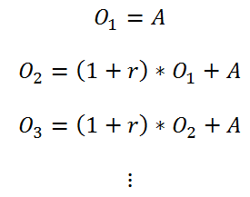
1) Lav en funktion, "Opsparing", der fortæller hvor mange år der går, før man har en
opsparing på "O"-kr. Givet hvor meget man indbetaler hvert år, "A", og den
faste rente, "r", man får på sin opsparing.

 | Indbetaling, A | kr. 2,000
 | Rente, r | 4%
 | Opsparing, O | kr. 100,000
 | Antal år

Check: Opsparing( A=2000, r=4%, O=100.000)=29 år
Dvs. med en årlig rente på 4%, vil det tage 29 år at spare 100.000 kr. op forudsat
at man sparer 2.000 kr. op om året.

2) Lav en funktion, "Opsparing2", der gør det samme som ovenstående, men hvor
du bruger et Do-Until statement i stedet.

 | Indbetaling, A | kr. 3,500
 | Rente, r | 3%
 | Opsparing, O | kr. 75,000
 | Antal år

Check: Opsparing( A=3500, r=3%, O=75.000)=17 år

Mere om VBA
Feedback
Mere VBA:
Sanne Wøhlk, VBA Programming in Business Economics

www.ozgrid.com
www.excel-easy.com/vba.html

Kontakt:

Jacob Emil Sachmann Hansen
jacobsachmann@gmail.com

Jonas Møller
jonasmoller@hotmail.dk

Emil Vergara
emilvergara@live.dk

Ekstraopgave For-Loop
Ekstraopgave: For-loops |  |  |  |  |  | For løsning klik på "+"

Husk
Kopiér arket før du begynder da man ikke kan undo en makro.
I nedenstående eksempel har du trukket en tidsserie ud på månedsfrekvens.
Du skal imidlertid bruge data i "kvartalssæt", dvs. jan-feb-marts tal ved siden
af hinanden, apr-maj-juni tal ved siden af hinanden osv. Skriv en makro, der
arrangerer data på denne måde på én gang. Du kan evt. benytte makrooptageren.
Et eksempel på, hvordan data skal se ud, er vist til højre.
Bemærk: PÅ VBA Trin 1 lavede vi noget lignende, men uden at fortælle makroen
"hvor mange gange" den skulle gentage. Det kan vi benytte et loop til.
Kald makroen "månedsbytter".

 |  |  | Eksempel på resultat:
 | Månedsserie | Kvartalsserie | Kvartalsserie
1970-01-01 | 5.0 |  | 5.0 | 5.5 | 5.8
1970-02-01 | 5.5 |  | 15.9 | 14.9 | 20.5
1970-03-01 | 5.8 |  | 18.2 | 17.1 | 19.6
1970-04-01 | 15.9
1970-05-01 | 14.9
1970-06-01 | 20.5
1970-07-01 | 18.2
1970-08-01 | 17.1
1970-09-01 | 19.6
1970-10-01 | 29.8
1970-11-01 | 33.9
1970-12-01 | 34.9
1971-01-01 | 31.5
1971-02-01 | 30.7
1971-03-01 | 34.4
1971-04-01 | 36.2
1971-05-01 | 40.1
1971-06-01 | 42.0
1971-07-01 | 49.0
1971-08-01 | 54.5
1971-09-01 | 49.3
1971-10-01 | 54.6
1971-11-01 | 53.3
1971-12-01 | 53.7
1972-01-01 | 57.8
1972-02-01 | 60.9
1972-03-01 | 60.5
1972-04-01 | 62.2
1972-05-01 | 63.1
1972-06-01 | 61.6
1972-07-01 | 68.8
1972-08-01 | 73.4
1972-09-01 | 78.7
1972-10-01 | 76.3
1972-11-01 | 74.2
1972-12-01 | 79.1
1973-01-01 | 82.5
1973-02-01 | 81.3
1973-03-01 | 85.6
1973-04-01 | 84.8
1973-05-01 | 83.4
1973-06-01 | 84.7
1973-07-01 | 89.4
1973-08-01 | 93.7
1973-09-01 | 93.8
1973-10-01 | 101.9
1973-11-01 | 106.0
1973-12-01 | 108.0
1974-01-01 | 106.0
1974-02-01 | 104.0
1974-03-01 | 109.0
1974-04-01 | 115.5
1974-05-01 | 118.7
1974-06-01 | 122.4
1974-07-01 | 116.2
1974-08-01 | 118.1
1974-09-01 | 121.0
1974-10-01 | 120.5
1974-11-01 | 128.3
1974-12-01 | 134.1
1975-01-01 | 129.1
1975-02-01 | 127.5
1975-03-01 | 132.8
1975-04-01 | 133.4
1975-05-01 | 141.7
1975-06-01 | 146.8
1975-07-01 | 145.4
1975-08-01 | 146.7
1975-09-01 | 150.4
1975-10-01 | 150.2
1975-11-01 | 147.1
1975-12-01 | 149.5
1976-01-01 | 153.8
1976-02-01 | 150.9
1976-03-01 | 155.4
1976-04-01 | 161.7
1976-05-01 | 160.9
1976-06-01 | 168.4
1976-07-01 | 173.2
1976-08-01 | 171.6
1976-09-01 | 176.8
1976-10-01 | 171.4
1976-11-01 | 175.7
1976-12-01 | 181.9
1977-01-01 | 181.9
1977-02-01 | 187.0
1977-03-01 | 180.5
1977-04-01 | 188.2
1977-05-01 | 190.1
1977-06-01 | 188.1
1977-07-01 | 189.0
1977-08-01 | 189.5
1977-09-01 | 196.8
1977-10-01 | 199.4
1977-11-01 | 204.7
1977-12-01 | 198.3
1978-01-01 | 200.2
1978-02-01 | 199.1
1978-03-01 | 207.5
1978-04-01 | 212.8
1978-05-01 | 216.4
1978-06-01 | 213.2
1978-07-01 | 211.6
1978-08-01 | 213.8
1978-09-01 | 216.9
1978-10-01 | 220.4
1978-11-01 | 217.2
1978-12-01 | 226.6
1979-01-01 | 229.3
1979-02-01 | 227.7
1979-03-01 | 232.8
1979-04-01 | 233.4
1979-05-01 | 235.7
1979-06-01 | 238.9
1979-07-01 | 240.4
1979-08-01 | 246.2
1979-09-01 | 247.1
1979-10-01 | 242.6
1979-11-01 | 250.3
1979-12-01 | 247.1
1980-01-01 | 245.6
1980-02-01 | 254.8
1980-03-01 | 256.4
1980-04-01 | 252.2
1980-05-01 | 252.1
1980-06-01 | 261.0
1980-07-01 | 257.5
1980-08-01 | 262.8
1980-09-01 | 265.4
1980-10-01 | 271.7
1980-11-01 | 269.8
1980-12-01 | 270.9
1981-01-01 | 276.5
1981-02-01 | 275.2
1981-03-01 | 275.6
1981-04-01 | 282.8
1981-05-01 | 287.4
1981-06-01 | 281.7
1981-07-01 | 287.9
1981-08-01 | 285.9
1981-09-01 | 292.0
1981-10-01 | 291.0
1981-11-01 | 294.5
1981-12-01 | 296.2
1982-01-01 | 300.1
1982-02-01 | 303.1
1982-03-01 | 308.5
1982-04-01 | 304.3
1982-05-01 | 308.1
1982-06-01 | 313.1
1982-07-01 | 316.5
1982-08-01 | 319.3
1982-09-01 | 317.6
1982-10-01 | 320.8
1982-11-01 | 321.4
1982-12-01 | 325.7
1983-01-01 | 325.9
1983-02-01 | 326.9
1983-03-01 | 329.5
1983-04-01 | 331.7
1983-05-01 | 336.9
1983-06-01 | 330.4
1983-07-01 | 330.2
1983-08-01 | 337.1
1983-09-01 | 333.6
1983-10-01 | 334.8
1983-11-01 | 339.4
1983-12-01 | 340.7
1984-01-01 | 339.3
1984-02-01 | 343.7
1984-03-01 | 352.8
1984-04-01 | 352.4
1984-05-01 | 351.2
1984-06-01 | 358.6
1984-07-01 | 354.3
1984-08-01 | 359.2
1984-09-01 | 359.6
1984-10-01 | 357.8
1984-11-01 | 365.9
1984-12-01 | 367.9
1985-01-01 | 369.0
1985-02-01 | 368.5
1985-03-01 | 371.2
1985-04-01 | 377.6
1985-05-01 | 376.8
1985-06-01 | 381.4
1985-07-01 | 379.7
1985-08-01 | 387.9
1985-09-01 | 389.9
1985-10-01 | 389.0
1985-11-01 | 394.5
1985-12-01 | 395.2
1986-01-01 | 396.6
1986-02-01 | 398.3
1986-03-01 | 401.2
1986-04-01 | 406.6
1986-05-01 | 408.3
1986-06-01 | 412.1
1986-07-01 | 415.1
1986-08-01 | 411.5
1986-09-01 | 406.8
1986-10-01 | 415.4
1986-11-01 | 415.7
1986-12-01 | 415.8
1987-01-01 | 422.9
1987-02-01 | 421.5
1987-03-01 | 425.7
1987-04-01 | 428.9
1987-05-01 | 427.4
1987-06-01 | 424.7
1987-07-01 | 430.4
1987-08-01 | 432.2
1987-09-01 | 437.1
1987-10-01 | 437.5
1987-11-01 | 434.8
1987-12-01 | 434.4
1988-01-01 | 443.2
1988-02-01 | 440.6
1988-03-01 | 448.3
1988-04-01 | 448.1
1988-05-01 | 454.1
1988-06-01 | 459.0
1988-07-01 | 453.5
1988-08-01 | 450.8
1988-09-01 | 454.4
1988-10-01 | 457.2
1988-11-01 | 461.6
1988-12-01 | 465.8
1989-01-01 | 471.9
1989-02-01 | 473.9
1989-03-01 | 471.0
1989-04-01 | 468.5
1989-05-01 | 477.2
1989-06-01 | 476.6
1989-07-01 | 481.3
1989-08-01 | 482.7
1989-09-01 | 486.3
1989-10-01 | 481.2
1989-11-01 | 488.6
1989-12-01 | 487.3
1990-01-01 | 484.6
1990-02-01 | 493.3
1990-03-01 | 490.7
1990-04-01 | 494.3
1990-05-01 | 498.2
1990-06-01 | 497.1
1990-07-01 | 505.5
1990-08-01 | 508.8
1990-09-01 | 506.4
1990-10-01 | 505.2
1990-11-01 | 511.6
1990-12-01 | 512.8
1991-01-01 | 517.4
1991-02-01 | 512.7
1991-03-01 | 519.3
1991-04-01 | 523.7
1991-05-01 | 526.8
1991-06-01 | 529.4
1991-07-01 | 526.7
1991-08-01 | 524.4
1991-09-01 | 525.2
1991-10-01 | 532.6
1991-11-01 | 532.3
1991-12-01 | 530.1
1992-01-01 | 531.1
1992-02-01 | 539.5
1992-03-01 | 545.8
1992-04-01 | 540.9
1992-05-01 | 539.4
1992-06-01 | 545.7
1992-07-01 | 543.9
1992-08-01 | 548.9
1992-09-01 | 550.5
1992-10-01 | 550.2
1992-11-01 | 560.1
1992-12-01 | 558.1
1993-01-01 | 557.0
1993-02-01 | 561.5
1993-03-01 | 559.8
1993-04-01 | 566.9
1993-05-01 | 572.4
1993-06-01 | 569.2
1993-07-01 | 575.6
1993-08-01 | 578.8
1993-09-01 | 581.4
1993-10-01 | 584.7
1993-11-01 | 586.4
1993-12-01 | 587.2
1994-01-01 | 582.6
1994-02-01 | 584.3
1994-03-01 | 586.1
1994-04-01 | 585.1
1994-05-01 | 589.5
1994-06-01 | 593.8
1994-07-01 | 596.9
1994-08-01 | 600.4
1994-09-01 | 604.2
1994-10-01 | 609.1
1994-11-01 | 612.6
1994-12-01 | 611.3
1995-01-01 | 611.6
1995-02-01 | 613.8
1995-03-01 | 611.9
1995-04-01 | 620.0
1995-05-01 | 616.0
1995-06-01 | 623.0
1995-07-01 | 626.5
1995-08-01 | 626.2
1995-09-01 | 632.1
1995-10-01 | 631.1
1995-11-01 | 634.5
1995-12-01 | 629.3
1996-01-01 | 631.6
1996-02-01 | 634.8
1996-03-01 | 633.4
1996-04-01 | 637.7
1996-05-01 | 645.9
1996-06-01 | 650.9
1996-07-01 | 648.5
1996-08-01 | 654.2
1996-09-01 | 651.1
1996-10-01 | 648.6
1996-11-01 | 657.3
1996-12-01 | 654.6
1997-01-01 | 656.3
1997-02-01 | 654.2
1997-03-01 | 662.1
1997-04-01 | 659.0
1997-05-01 | 659.5
1997-06-01 | 664.8
1997-07-01 | 668.4
1997-08-01 | 672.2
1997-09-01 | 669.1
1997-10-01 | 675.5
1997-11-01 | 681.8
1997-12-01 | 683.9
1998-01-01 | 678.9
1998-02-01 | 684.5
1998-03-01 | 689.2
1998-04-01 | 685.6
1998-05-01 | 688.8
1998-06-01 | 695.4
1998-07-01 | 698.7
1998-08-01 | 697.4
1998-09-01 | 694.7
1998-10-01 | 693.3
1998-11-01 | 703.7
1998-12-01 | 701.8
1999-01-01 | 709.9
1999-02-01 | 715.0
1999-03-01 | 710.5
1999-04-01 | 716.2
1999-05-01 | 714.1
1999-06-01 | 716.1
1999-07-01 | 722.0
1999-08-01 | 720.0
1999-09-01 | 717.0
1999-10-01 | 725.5
1999-11-01 | 730.8
1999-12-01 | 731.4
2000-01-01 | 730.7
2000-02-01 | 734.3
2000-03-01 | 731.2
2000-04-01 | 738.6
2000-05-01 | 735.3
2000-06-01 | 735.6
2000-07-01 | 736.8
2000-08-01 | 746.4
2000-09-01 | 742.2
2000-10-01 | 747.1
2000-11-01 | 749.6
2000-12-01 | 756.8
2001-01-01 | 754.4
2001-02-01 | 760.2
2001-03-01 | 759.1
2001-04-01 | 757.5
2001-05-01 | 765.8
2001-06-01 | 767.9
2001-07-01 | 766.9
2001-08-01 | 765.5
2001-09-01 | 766.7
2001-10-01 | 773.4
2001-11-01 | 774.7
2001-12-01 | 777.3
2002-01-01 | 782.7
2002-02-01 | 784.3
2002-03-01 | 786.2
2002-04-01 | 786.1
2002-05-01 | 792.0
2002-06-01 | 790.0
2002-07-01 | 796.0
2002-08-01 | 790.0
2002-09-01 | 794.0
2002-10-01 | 791.0
2002-11-01 | 790.5
2002-12-01 | 797.3
2003-01-01 | 802.6
2003-02-01 | 803.3
2003-03-01 | 800.7
2003-04-01 | 806.3
2003-05-01 | 807.2
2003-06-01 | 813.6
2003-07-01 | 810.8
2003-08-01 | 809.4
2003-09-01 | 812.7
2003-10-01 | 813.3
2003-11-01 | 817.7
2003-12-01 | 819.8
2004-01-01 | 825.9
2004-02-01 | 826.0
2004-03-01 | 826.0
2004-04-01 | 828.0
2004-05-01 | 832.0
2004-06-01 | 831.0
2004-07-01 | 838.5
2004-08-01 | 845.2
2004-09-01 | 848.6
2004-10-01 | 848.3
2004-11-01 | 849.2
2004-12-01 | 845.6
2005-01-01 | 843.8
2005-02-01 | 843.9
2005-03-01 | 850.9
2005-04-01 | 849.5
2005-05-01 | 858.7
2005-06-01 | 862.4
2005-07-01 | 859.2
2005-08-01 | 858.6
2005-09-01 | 861.3
2005-10-01 | 864.6
2005-11-01 | 869.3
2005-12-01 | 873.7
2006-01-01 | 879.8
2006-02-01 | 879.9
2006-03-01 | 885.0
2006-04-01 | 878.5
2006-05-01 | 876.2
2006-06-01 | 886.1
2006-07-01 | 883.1
2006-08-01 | 891.5
2006-09-01 | 895.8
2006-10-01 | 894.9
2006-11-01 | 895.4
2006-12-01 | 900.7
2007-01-01 | 897.4
2007-02-01 | 895.7
2007-03-01 | 899.8
2007-04-01 | 902.9
2007-05-01 | 905.5
2007-06-01 | 908.7
2007-07-01 | 913.4
2007-08-01 | 908.7
2007-09-01 | 907.3
2007-10-01 | 916.7
2007-11-01 | 919.3
2007-12-01 | 923.7
2008-01-01 | 920.8
2008-02-01 | 919.4
2008-03-01 | 920.7
2008-04-01 | 926.4
2008-05-01 | 932.2
2008-06-01 | 938.1
2008-07-01 | 939.0
2008-08-01 | 936.5
2008-09-01 | 940.3
2008-10-01 | 946.1
2008-11-01 | 948.1
2008-12-01 | 951.0
2009-01-01 | 950.5
2009-02-01 | 953.3
2009-03-01 | 953.6
2009-04-01 | 956.8
2009-05-01 | 956.4
2009-06-01 | 952.2
2009-07-01 | 951.1
2009-08-01 | 951.6
2009-09-01 | 956.8
2009-10-01 | 956.4
2009-11-01 | 967.2
2009-12-01 | 968.6
2010-01-01 | 966.3
2010-02-01 | 973.1
2010-03-01 | 979.6
2010-04-01 | 983.8
2010-05-01 | 984.9
2010-06-01 | 981.4
2010-07-01 | 978.7
2010-08-01 | 987.4
2010-09-01 | 986.7
2010-10-01 | 983.3
2010-11-01 | 984.7
2010-12-01 | 986.3
2011-01-01 | 989.2
2011-02-01 | 996.6
2011-03-01 | 998.3
2011-04-01 | 1005.1
2011-05-01 | 1009.6
2011-06-01 | 1010.8
2011-07-01 | 1008.4
2011-08-01 | 1012.2
2011-09-01 | 1009.1
2011-10-01 | 1006.5
2011-11-01 | 1010.3
2011-12-01 | 1013.1
2012-01-01 | 1015.6
2012-02-01 | 1022.8
2012-03-01 | 1027.4
2012-04-01 | 1029.7
2012-05-01 | 1026.8
2012-06-01 | 1024.4
2012-07-01 | 1028.2
2012-08-01 | 1033.1
2012-09-01 | 1033.6
2012-10-01 | 1040.8
2012-11-01 | 1036.4
2012-12-01 | 1035.2
2013-01-01 | 1043.6
2013-02-01 | 1041.8
2013-03-01 | 1043.9
2013-04-01 | 1048.9
2013-05-01 | 1054.5
2013-06-01 | 1052.2
2013-07-01 | 1054.1
2013-08-01 | 1055.1
2013-09-01 | 1058.5
2013-10-01 | 1056.3
2013-11-01 | 1060.1
2013-12-01 | 1062.1
2014-01-01 | 1070.0
2014-02-01 | 1069.0
2014-03-01 | 1074.5
2014-04-01 | 1072.3
2014-05-01 | 1069.1
2014-06-01 | 1074.6
2014-07-01 | 1076.3
2014-08-01 | 1080.1
2014-09-01 | 1083.1
2014-10-01 | 1081.5
2014-11-01 | 1085.8
2014-12-01 | 1091.9
2015-01-01 | 1096.9
2015-02-01 | 1096.5
2015-03-01 | 1096.2

Ekstraopgave 2 For-Loop
Nr. | Indkomst | Køn | Partnerstatus
1001 | 153849 | M | Ugift | Opgave |  | For løsning klik på "+"
1002 | 293816 | K | Gift
1003 |  | K | Gift | I datasættet til venstre er der en del manglende observationer.
1004 | 311001 | M | Ugift | Skriv en sub, der looper igennem datasættet og fjerner de rækker,
1005 | 399553 | K | Ugift | hvor der mangler observationer. Dvs. at række nr. 5, 8, 12, 15, 16, 20 osv.
1006 | 288477 | M |  | skal fjernes.
1007 | 260725 | K | Gift
1008 | 412904 | K | Ugift | Når du tester om en celle er tom, kan du bruge følgende kriterium:
1009 | 345227 | M | Ugift
1010 |  | K | Gift |  | cells(x,y) = ""
1011 | 200605 | M | Ugift
1012 | 293628 | M | Ugift | Endelig kan du bruge følgende kommando til at fjerne den pågældende
1013 | 437866 | M | Ugift | række (her bliver "i" brugt som rækkeindeks).*
Hint
Overvej om loop'et skal køre fra bunden og op.
1014 |  | K | Gift
1015 | 429338 | K | Gift |  | Rows(i).delete
1016 | 371044 | M | Ugift
1017 | 195029 | M | Ugift | Kald subben "forloops12".
1018 | 264904 | M
1019 | 58922 | K | Ugift | * Start altid med at kopiere arket når du vil lave en sub der sletter celler
1020 | 340785 | M | Ugift
1021 |  | K | Gift
1022 | 123469 | K | Ugift
1023 | 120875 | M | Ugift
1024 | 125128 | K | Ugift
1025 | 246460 | M | Ugift
1026 | 135111 | K | Gift
1027 | 424998 | K | Gift
1028 | 397552 | K | Gift
1029 | 248932 | M | Ugift
1030 | 255600 | M | Ugift
1031 | 348529 | M | Ugift
1032 | 411780 | K | Ugift
1033 | 384080 | K | Gift
1034 | 379716 | K | Ugift
1035 | 411282 | M | Ugift
1036 | 373810 | M
1037 | 333931 | K | Ugift
1038 | 347788 | M | Ugift
1039 | 106282 | M | Ugift
1040 |  | K | Gift
1041 | 153779 | M | Ugift
1042 | 434533 | M | Ugift
1043 | 269564 | M
1044 | 182403 | M | Ugift
1045 | 178313 | M | Ugift
1046 | 118500 | M | Ugift
1047 | 303174 | M | Ugift
1048 | 438683 | K | Gift
1049 | 254484 | M | Ugift
1050 | 195297 | M | Ugift
1051 | 77047 | K | Ugift
1052 | 400721 | M | Ugift
1053 | 168687 | M | Ugift
1054 | 101945 | M | Ugift
1055 | 101821 | K | Ugift
1056 | 274255 | K | Gift
1057 | 104901 | M | Ugift
1058 | 240374 | K | Gift
1059 |  | K | Gift
1060 | 153579 | K | Gift
1061 | 157611 | K | Ugift
1062 |  | K | Gift
1063 | 326486 | M | Ugift
1064 | 273941 | K | Ugift
1065 | 110651 | M
1066 | 132990 | M
1067 | 419092 | M
1068 | 87431 | M
1069 | 232400 | M | Ugift
1070 | 291465 | K | Ugift
1071 | 441828 | K | Ugift
1072 | 391291 | K | Gift
1073 | 413069 | M | Ugift
1074 | 407466 | K | Ugift
1075 |  | K | Gift
1076 | 274937 | M | Ugift
1077 |  | K | Gift
1078 |  | K | Gift
1079 |  | K | Gift
1080 | 387601 | M | Ugift
1081 | 218909 | M | Ugift
1082 | 252095 | K | Gift
1083 | 116658 | M
1084 | 216222 | M | Ugift
1085 | 215446 | M | Ugift
1086 | 215477 | M | Ugift
1087 | 183478 | K | Gift
1088 | 454053 | K | Ugift
1089 |  | K | Gift
1090 | 451045 | M | Ugift
1091 | 214437 | M | Ugift
1092 | 441617 | M | Ugift
1093 | 313153 | M | Ugift
1094 | 452489 | K | Ugift
1095 | 425901 | K | Ugift
1096 | 420064 | M
1097 |  | K | Gift
1098 | 197480 | M
1099 | 303079 | M
1100 | 273572 | K | Gift
1101 | 198621 | M | Ugift
1102 | 425716 | K | Ugift
1103 | 205005 | M
1104 | 201258 | M
1105 | 69328 | M | Ugift
1106 |  | K | Gift
1107 | 72345 | M | Ugift
1108 |  | K | Gift
1109 | 137205 | M | Ugift
1110 | 229844 | M | Ugift
1111 | 439769 | M | Ugift
1112 | 317333 | M | Ugift
1113 | 197153 | K | Ugift
1114 |  | K | Gift
1115 | 260094 | K | Gift
1116 | 168366 | M | Ugift
1117 | 298552 | M
1118 | 365640 | M | Ugift
1119 | 71503 | M | Ugift
1120 | 122555 | K | Gift
1121 | 381017 | K | Ugift
1122 | 329201 | M
1123 | 97052 | K | Gift
1124 | 194867 | M
1125 | 449478 | M | Ugift
1126 | 258261 | K | Ugift
1127 | 61145 | M | Ugift
1128 |  | K | Gift
1129 |  | K | Gift
1130 | 289070 | K | Gift
1131 | 240588 | M | Ugift
1132 | 276187 | K | Ugift
1133 | 67064 | M | Ugift
1134 | 228906 | K | Ugift
1135 | 245927 | M | Ugift
1136 | 293005 | K | Gift
1137 |  | K | Gift
1138 |  | K | Gift
1139 | 404006 | M | Ugift
1140 |  | K | Gift
1141 | 304102 | M | Ugift
1142 | 150897 | M
1143 | 175767 | M | Ugift
1144 | 369406 | M | Ugift
1145 | 203478 | K | Gift
1146 |  | K | Gift
1147 | 227725 | K | Gift
1148 | 447646 | M | Ugift
1149 | 297363 | K | Ugift
1150 | 418962 | K | Gift
1151 | 373069 | M | Ugift
1152 |  | K | Gift
1153 | 191221 | K | Gift
1154 |  | K | Gift
1155 |  | K | Gift
1156 | 402743 | M | Ugift
1157 | 372403 | K | Gift
1158 | 454532 | M | Ugift
1159 | 331387 | M | Ugift
1160 |  | K | Gift
1161 | 246713 | K | Ugift
1162 |  | K | Gift
1163 | 122696 | M
1164 | 143958 | M | Ugift
1165 | 230657 | M | Ugift
1166 | 86063 | K | Ugift
1167 | 217133 | M
1168 | 97883 | M
1169 | 374504 | K | Ugift
1170 | 73444 | M | Ugift
1171 | 113758 | M | Ugift
1172 | 392935 | M
1173 | 379344 | M | Ugift
1174 | 267704 | M | Ugift
1175 | 69054 | M | Ugift
1176 |  | K | Gift
1177 | 208864 | K | Ugift
1178 | 180924 | K | Gift
1179 |  | K | Gift
1180 | 219877 | M | Ugift
1181 | 240474 | K | Gift
1182 | 167613 | K | Gift
1183 |  | K | Gift
1184 | 170085 | M | Ugift
1185 | 423855 | M | Ugift
1186 | 255154 | K | Ugift
1187 | 145274 | M | Ugift
1188 |  | K | Gift
1189 | 260986 | K | Ugift
1190 |  | K | Gift
1191 | 269502 | M | Ugift
1192 |  | K | Gift
1193 | 356946 | M | Ugift
1194 | 372888 | M | Ugift
1195 | 344462 | K | Ugift
1196 | 194346 | M | Ugift
1197 | 441809 | K | Ugift
1198 | 204690 | M | Ugift
1199 | 122213 | M | Ugift
1200 | 224782 | K | Ugift
1201 | 368925 | K | Ugift
1202 | 368071 | K | Gift
1203 | 262241 | K | Gift
1204 | 167302 | M | Ugift
1205 | 235065 | K | Ugift
1206 | 276585 | K | Gift
1207 |  | K | Gift
1208 | 119613 | M | Ugift
1209 |  | K | Gift
1210 |  | K | Gift
1211 | 79054 | M | Ugift
1212 |  | K | Gift
1213 |  | K | Gift
1214 | 121097 | M | Ugift
1215 |  | K | Gift
1216 | 145583 | M | Ugift
1217 |  | K | Gift
1218 |  | K | Gift
1219 |  | K | Gift
1220 | 210155 | M | Ugift
1221 | 157392 | K | Gift
1222 | 280456 | M | Ugift
1223 | 200644 | M | Ugift
1224 |  | K | Gift
1225 |  | K | Gift
1226 | 355629 | M | Ugift
1227 | 99058 | M | Ugift
1228 | 109111 | K | Ugift
1229 | 86016 | M | Ugift
1230 | 146571 | K | Ugift
1231 |  | K | Gift
1232 | 289918 | K | Gift
1233 | 351670 | K | Ugift
1234 |  | K | Gift
1235 | 436674 | K | Ugift
1236 | 353485 | K | Ugift
1237 | 205602 | M | Ugift
1238 | 326621 | M | Ugift
1239 | 339814 | M | Ugift
1240 | 196871 | M | Ugift
1241 | 413001 | K | Gift
1242 | 343230 | K | Gift
1243 | 177954 | M | Ugift
1244 | 311831 | K | Gift
1245 |  | K | Gift
1246 | 168558 | M | Ugift
1247 | 407304 | M | Ugift
1248 | 176453 | M | Ugift
1249 |  | K | Gift
1250 | 100792 | K | Gift
1251 | 259306 | M | Ugift
1252 | 331574 | M | Ugift
1253 | 351624 | M | Ugift
1254 | 317487 | M | Ugift
1255 |  | K | Gift
1256 |  | K | Gift
1257 | 276755 | K | Gift
1258 | 422908 | K | Ugift
1259 | 214254 | K | Ugift
1260 | 418451 | M | Ugift
1261 | 115751 | K | Ugift
1262 | 311911 | K | Gift
1263 | 202113 | M
1264 | 151331 | M | Ugift
1265 | 71418 | M
1266 | 384700 | M | Ugift
1267 |  | K | Gift
1268 | 330484 | K | Gift
1269 | 344340 | M | Ugift
1270 | 399106 | M | Ugift
1271 | 400747 | M | Ugift
1272 | 233715 | M
1273 | 157203 | M
1274 | 368929 | M | Ugift
1275 | 368143 | M | Ugift
1276 | 413941 | M | Ugift
1277 | 437996 | M
1278 | 93230 | M | Ugift
1279 |  | K | Gift
1280 | 337343 | K | Gift
1281 | 293880 | M | Ugift
1282 | 183676 | M | Ugift
1283 | 259042 | M | Ugift
1284 | 410101 | K | Ugift
1285 | 256718 | K | Gift
1286 | 63359 | M
1287 | 343944 | M | Ugift
1288 |  | K | Gift
1289 | 300605 | K | Ugift
1290 | 220759 | M
1291 | 169909 | K | Ugift
1292 | 396230 | K | Gift
1293 | 90801 | M | Ugift
1294 | 115626 | M
1295 | 173542 | M | Ugift
1296 | 177991 | M | Ugift
1297 | 77669 | M | Ugift
1298 | 243430 | K | Ugift
1299 | 393909 | M | Ugift
1300 | 436667 | K | Gift
1301 | 383311 | K | Ugift
1302 | 424061 | M | Ugift
1303 | 130143 | K | Gift
1304 | 436510 | M | Ugift
1305 | 419825 | K | Ugift
1306 | 152810 | M | Ugift
1307 | 199794 | M | Ugift
1308 | 443262 | M | Ugift
1309 | 217833 | M
1310 |  | K | Gift
1311 |  | K | Gift
1312 | 451679 | K | Ugift
1313 | 190706 | M
1314 | 423419 | M | Ugift
1315 | 400211 | M | Ugift
1316 |  | K | Gift
1317 | 140605 | K | Ugift
1318 | 334067 | K | Ugift
1319 | 114132 | M | Ugift
1320 | 333097 | M | Ugift
1321 | 128795 | M | Ugift
1322 | 79968 | M | Ugift
1323 | 65604 | M | Ugift
1324 |  | K | Gift
1325 | 448561 | M | Ugift
1326 | 305574 | M | Ugift
1327 |  | K | Gift
1328 | 270156 | K | Gift
1329 | 78116 | M | Ugift
1330 | 350863 | K | Gift
1331 |  | K | Gift
1332 | 311184 | M | Ugift
1333 | 220167 | K | Gift
1334 | 414253 | K | Gift
1335 | 406172 | M
1336 | 134950 | K | Ugift
1337 | 119710 | K | Gift
1338 |  | K | Gift
1339 | 196202 | M | Ugift
1340 |  | K | Gift
1341 | 111257 | K | Ugift
1342 | 79276 | K | Ugift
1343 | 316913 | K | Ugift
1344 |  | K | Gift
1345 | 419171 | M
1346 | 280060 | K | Ugift
1347 | 216261 | M | Ugift
1348 | 279485 | M
1349 | 319154 | K | Ugift
1350 | 249063 | M | Ugift
1351 | 266120 | M | Ugift
1352 | 280603 | M | Ugift
1353 | 419345 | K | Gift
1354 | 307715 | M | Ugift
1355 | 301950 | M | Ugift
1356 | 224124 | M | Ugift
1357 | 98834 | M | Ugift
1358 | 172072 | M | Ugift
1359 | 69571 | M | Ugift
1360 | 73489 | M | Ugift
1361 | 85786 | M
1362 | 285886 | M | Ugift
1363 | 185626 | K | Ugift
1364 | 129430 | M | Ugift
1365 | 215767 | K | Gift
1366 | 75796 | K | Gift
1367 | 107807 | M | Ugift
1368 | 176682 | M
1369 | 282036 | K | Ugift
1370 |  | K | Gift
1371 | 437428 | K | Gift
1372 | 317469 | M | Ugift
1373 | 276796 | K | Ugift
1374 | 143490 | M | Ugift
1375 | 434050 | K | Ugift
1376 | 322932 | M | Ugift
1377 | 87808 | M
1378 | 288603 | K | Gift
1379 |  | K | Gift
1380 | 376097 | K | Ugift
1381 |  | K | Gift
1382 | 383267 | M | Ugift
1383 | 322567 | M | Ugift
1384 | 119714 | K | Gift
1385 | 83658 | M | Ugift
1386 | 180591 | M
1387 | 292859 | M | Ugift
1388 | 398728 | M | Ugift
1389 | 105125 | K | Gift
1390 |  | K | Gift
1391 | 265905 | M | Ugift
1392 | 317159 | K | Ugift
1393 | 298196 | M | Ugift
1394 | 308017 | K | Ugift
1395 | 328900 | M | Ugift
1396 | 329226 | M | Ugift
1397 |  | K | Gift
1398 |  | K | Gift
1399 | 348023 | M | Ugift
1400 | 323879 | K | Gift
1401 | 291856 | M | Ugift
1402 | 375194 | M | Ugift
1403 | 283452 | M | Ugift
1404 | 342899 | K | Gift
1405 |  | K | Gift
1406 | 93713 | M | Ugift

